关系图
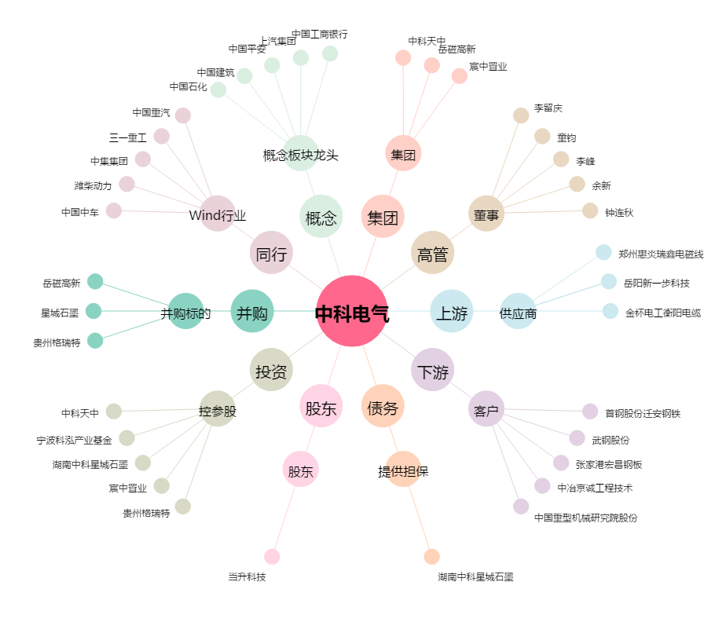
中科电气[300035.SZ] - 关系概览图

